【様式１】地域連携活動実施状況報告書
様式１
 |  |  |  |  |  | 令和３年 |  | ４月 | １４日

就労継続支援Ａ型事業所における地域連携活動実施状況報告書

事業所名 |  | スマイルラボ |  | 事業所番号 | 3810050268
住 所 |  | 愛媛県新居浜市郷三丁目６－１0 |  | 管理者名 | 渡邊誠一
電話番号 |  | 0897-45-2531 |  | 対象年度 | 令和３年度

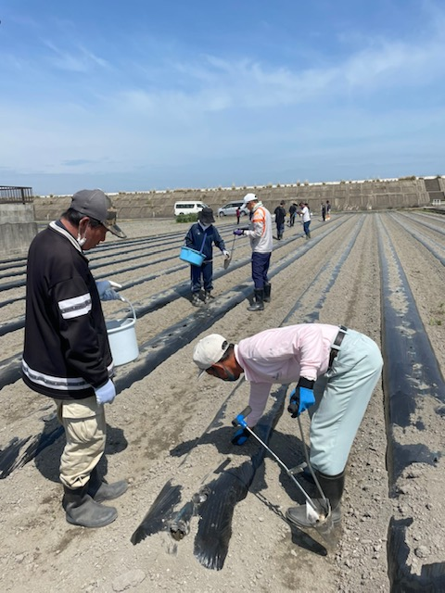
地域連携活動の概要
＜活動内容＞ |  |  |  | ＜活動の様子＞

 | 新居浜市 高田町周辺
 | 実施日程 令和２年度通年
 | 里芋畑の収穫作業等
 | 週５日１０名程度

＜目的＞

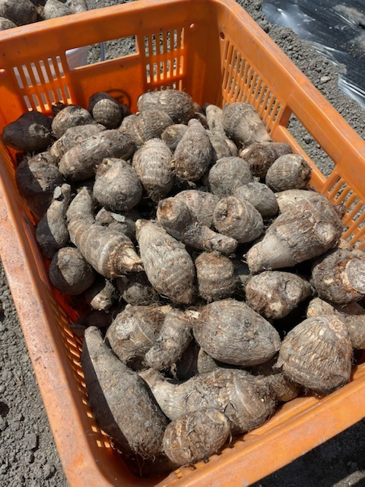
 | 農福連携による生産性の向上
 | 農家担い手の減少による生産の低下を抑える
 | 障がい者の働く意欲の向上

＜成果＞

 | 実施して障がい者の働く意欲が向上
 | 農家の生産量が向上した。

連携先の企業等の意見または評価

 | 規模の試案、算定が難しい
 | 今後も連携し生産量を増やし働く場を提供したい

連携先企業名 |  |  | 農業主 岩佐 さん |  | 担当者名 |  | 岩佐

